Admin
TC ID | Title | Estimation (mins) | Test Type | Area | Procedure / Steps | Expected Results | Actual Result | Image | Priority | Serveriry | Date | Owner
1 | Lỗi thêm khóa học không thành công | 1 | Chức năng | Quản lí Khóa học | s1. Vào Quản lí khóa học s2. Chọn thêm khóa học s3. thêm ảnh và nhập thông tin khóa học s4. Nhấn thêm | s4. Thêm khóa học thành công và trở lại màn hình Quản lí khóa học | s4. hiển thị thông báo " thêm khóa học không thành công |  |  |  | 2024-11-11 | Huế
2 | Lỗi không thông báo sai trường dữ liệu nào | 1 | Chức năng | Quản lí Khóa học | s1. Vào Quản lí khóa học s2. Chọn thêm khóa học s3. thêm ảnh và thông tin khóa học s4. Nhấn thêm | s4. Thông báo Thêm không thành công, hiển thị thông báo lỗi ở trường Mô tả | s4. Thêm không thành công và không thông báo lỗi sai ở trường mô tả |  |  |  | 2024-11-11 | Huế
3 | Lỗi thông báo lỗi sai ở trường dữ liệu tên bài tập | 1 | Chức năng | Quản lí Bài tập | s1. Vào Quản lí Bài tập s2. chọn thêm bài tập s3. đặt tên cho bài tập " Bài tập tiếng anh" | s3. Thông tin dữ liệu hợp lệ và không thông báo lỗi ở trường này | s3. Thông tin dũ liệu hợp lệ, thông báo lỗi sai ở trường tên BT không đúng |  |  |  | 2024-11-11 | Huế
4 | Lỗi thêm Bài tập không thành công | 1 | Chức năng | Quản lí Bài tập | s1. Vào Quản lí Bài tập s2. chọn thêm bài tập s3. Nhập dữ liệu câu hỏi s4. Nhấn thêm | s4. thêm Bài tập thành công và trở lại màn hình QL Bài tập | s4. Thông báo " thêm không thành công" |  |  |  | 2024-11-11 | Huế
5 | Lỗi thông báo saikhi nhập đúng tên dữ liệu | 1 | Chức năng | Quản lí Sinh viên | s1. Vào QL sinh viên s2. Chọn thêm SV s3. nhập tên là ' Phạm Huỳnh Huế', nhập đúng dữ liệu ở các trường khác s4. Chọn thêm | s4. Thông báo ' thêm thành công' | s4. Thông báo ' Lỗi ở trường tên Sinh viên |  |  |  | 2024-11-11 | Huế
6 | Lỗi ràng buộc dữ liệu Ở Trường Tên SV | 1 | Chức năng | Quản lí Sinh viên | s1. Vào QL sinh viên s2. Chọn thêm SV s3. nhập tên là ' Phạm Huế', Xuyến, Tý, Kiếm, ... ( có dấu sắc ở cuối tên | s4. Không thông báo lỗi ở trường tên | s4. thông báo lỗi khi nhập tên có vần sắc ở cuối tên |  |  |  | 2024-11-11 | Huế
7 | Lỗi thêm sinh viên không thành công | 1 | Chức năng | Quản lí Sinh viên | s1. Vào QL sinh viên s2. Chọn thêm SV s3. nhập đầy đủ và đúng dữ liệu s4. Nhấn thêm | s4. thêm thành công | s4. Thêm không thành công và không thông báo lỗi sai ở trường nào | 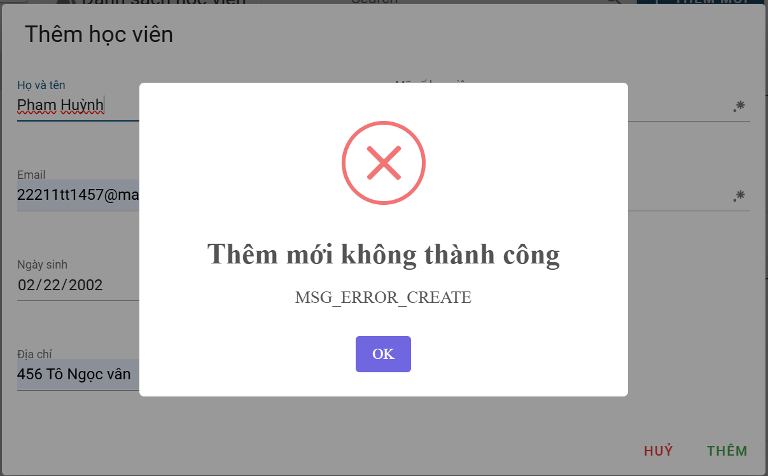 |  |  | 2024-11-11 | Huế
8 | Lỗi định dạng ngày tháng năm sinh | 1 | Chức năng | Quản lí Sinh viên | s1. Vào QL sinh viên s2. Chọn thêm SV s3. nhập đầy đủ và Nhập 11/11/1111 vào ngày sinh s4. Nhấn thêm | s4. Thêm không thành công và thông báo lỗi sai ở trường dữ liệu Ngày tháng năm sinh | s4. Thêm dữ liệu thành công |  |  |  | 2024-11-11 | Huế
9 | Lỗi ràng buộc năm sinh lơsn hơn năm hiện tại | 1 | Chức năng | Quản lí Sinh viên | s1. Vào QL sinh viên s2. Chọn thêm SV s3. nhập đầy đủ và Nhập năm sinh ' 2025 s4. Nhấn thêm | s4. Thêm không thành công và thông báo lỗi sai ở trường dữ liệu Ngày tháng năm sinh | s4. Thêm thành công |  |  |  | 2024-11-11 | Huế
10 | Lỗi ràng buộc kí tự đặc biệt trường địa chỉ | 1 | Chức năng | Quản lí Sinh viên | s1. Vào QL sinh viên s2. Chọn thêm SV s3. nhập đầy đủ và địa chỉ là !@#$%^&*() s4. Nhấn thêm | s4. Thông báo thêm không thành công và hiển thị lỗi ở trường dữ liệu địa chỉ | s4. thêm dữ liệu thành công | 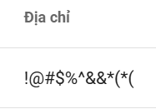 |  |  | 2024-11-11 | Huế
11 | Lỗi ràng buộc ngày tháng năm sinh là ngày hiện tại | 1 | Chức năng | Quản lí Sinh viên | s1. Vào QL sinh viên s2. Chọn thêm SV s3. nhập đầy đủ và Nhập năm sinh là 11/11/2024 s4. Nhấn thêm | s4. Thông báo thêm không thành công | s4. Thêm thành công |  |  |  | 2024-11-11 | Huế
12 | Lỗi thêm diễn đàn thảo luận không thành công | 1 | Chức năng | Quản lí Khóa học | s1. Vào Ql KH s2. Vào khóa học công nghệ phần mềm s3. Thêm dữ liệu diễn đàn thảo luận s4. Thêm | s4. thêm thành công | s4. thêm không thành công |  |  |  | 2024-11-11 | Huế
13 | Lỗi khi nhấn vào video conference thì chuyển sang màn hình trắng | 1 | Chức năng | Quản lí Khóa học | s1. Vào Ql KH s2. Vào khóa học công nghệ phần mềm s3. Chọn videocoference | s3. chuyển đến màn hình Video conference | s3. chuyển đến màn hình trắng |  |  |  | 2024-11-11 | Huế
14 | Lỗi cập nhật thông tin học viên không thành công | 1 | Chức năng | Quản lí Sinh viên | s1. Vào QL sinh viên s2. Chọn sửa 1 sinh viên s3. Sửa giới tính s4. Cập nhật | s4. cập nhật thành công | s4. cập nhật không thành công |  |  |  | 2024-11-11 | Huế
15 | Lỗi ràng buộc số điện thoại | 1 | Chức năng | Quản lí Sinh viên | s1. Vào QL sinh viên s2. Chọn thêm SV s3. nhập đầy đủ và Nhập sdt là 00000000 s4. Nhấn thêm | s4. thêm không thành công | s4. thêm thành công |  |  |  | 2024-11-11 | Huế
16 | Lỗi thê học viên trong khóa học không thành công | 1 | Chức năng | Quản lí Khóa học | s1. vào QLKH s2. Vào khóa học s3. Chọn thêm học viên s4. Nhập mã id đúng s5. Nhấn etheem | s5. thêm thành công | s5. Thêm không thành công |  |  |  | 2024-11-11 | Huế
17 | lỗi thông báo sai khi thêm thành công videoconference | 1 | Chức năng | Quản lí khóa học | s1. vào QLKH s2. Vào video Cònference s3. thêm | s3. Thông báo thêm Videoconference thành cônng | s3. Thông báo Thêm học viên thành công |  |  |  | 2024-11-11 | Huế
18 | Lỗi cập nhật ảnh khóa học | 1 | Chức năng | Quản lí Khóa học | s1. vào QLKH Chọn Khóa học CNKH s2. Chọn thông tin khóa học s3. Thay đổi ảnh s4. Nhấn cập nhật | s4. Cập nhật thành công | s4. Thông báo form thiếu dữ liệu |  |  |  | 2024-11-11 | Huế
19 | Lỗi ràng buộc kí tự chữ mã sinh viên | 1 | Chức năng | Quản lí học viên | s1. Vào QLHV s2. Vào thêm mới s3. Chọn mã số học viên là toàn bộ kí tự chữ | s3. Thông báo phải có kí tự chữ và số | s3. thêm thành công |  |  |  | 2024-11-11 | Huế
20 | Lỗi trống địa chỉ học viên | 1 | Chức năng | Quản lí học viên | s1. Vào QLHV s2. Vào thêm mới s3. Nhập dữ liệu và để trống địa chỉ s4. thêm | s4. Thêm không thành công | s4. Thêm thành công |  |  |  | 2024-11-11 | Huế
21 | Lỗi ràng buộc kí tự số Mã học viên | 1 | Chức năng | Quản lí học viên | s1. Vào QLHV s2. Vào thêm mới s3. Chọn mã số học viên là toàn bộ kí tự số | s3. Thông báo phải có kí tự chữ và số | s3. thêm thành công |  |  |  | 2024-11-11 | Huế
22 | Ràng buộc số kí tự bắt buộc Mã số học viên | 1 | Chức năng | Quản lí học viên | s1. Vào QLHV s2. Vào thêm mới s3. Nhập ms học viên là 10, 12, 15 kí tự s4 Thêm | s3. Thông báo bắt buộc gồm 10 kí tự | s4. them thành công |  |  |  | 2024-11-11 | Huế
23 | Lỗi không hiển thị số câu hỏi | 1 | Chức năng | Quản lí Bài tập | s1. Đăng nhập trang web trên mobile s2. Quản lý bà tập s3. Xem số câu hỏi của mỗi tiêu đề | s3.Hiển thị số câu hỏi của mỗi tiêu đề | s3.Không hiển thị số câu hỏi của mỗi tiêu đề |  |  |  | 2024-11-11 | Huế
24 | Lỗi khi nhập họ tên tiếng hàn | 1 | Chức năng | Quản lí học viên | s1.Đăng nhập vào Learning PLT s2.Nhấn chọn quản lí học viên s3.Nhấn thêm mới s4.Nhập họ và tên tiếng hàn s5.Nhấn thêm | s5.Thêm thành công không hiển thị thông báo lỗi | s5.Hiển thị thông báo lỗi đỏ |  |  |  | 2024-11-11 | Huế
25 | Lỗi nút Hủy trong diễn đàn thảo luận | 1 | Chức năng | Quản lí Khóa học | s1.Đăng nhập vào Learning PLT s2.Vào quản lí khóa học s3. Nhấn chọn diễn đàn thảo luận s4. Xóa diễn đàn thảo luận s5. Hủy xóa | s5. Hủy thành công thoát ra màn hình khóa học | s5. Hủy không thành công, không thoát ra màn hình khóa học |  |  |  | 2024-11-11 | Huế

User
TC ID | Title | Estimation (mins) | Test Type | Area | Procedure / Steps | Expected Results | Actual Result | Image | Priority | Serveriry | Date | Owner
1 | lỗi button Lịch sử | 1 |  | Trang chủ | s1. Vào trang chủ s2. Nhấn chỗ Lịch sử | s2. Chuyển sang màn hình lịch sử | s2. Nút Lịch sử không hoạt động, không chuyển sang màn hình Lịch sử
2 | lỗi biểu tượng đăng xuất không hoakt động | 1 |  | Trang chủ | s1. Vào trang chủ s2. Chọn vào biểu tượng đăng xuất | s2. Đăng xuất thành công | s2. Nút đăng xuất không hoạt động
3 | Lỗi chọn được tất cae đáp án trắc nghiệm | 1 |  |  | s1. vào bài học s2. chọn làm bài tập s3. Nhấn chọn tick các câu trả lời | s3. Chỉ cho phép chọn 1 đáp án |  | 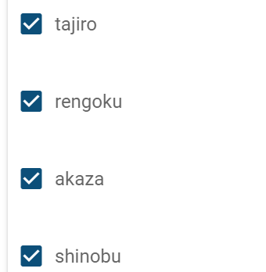
4 | lỗi vẫn cho làm bài trắc nghiệm khi bài tập hết hạn | 1 |  | Trang chủ | s1. Set thời gian kết thúc 11h12 ngày 11/11/2024 s2. vào Khóa học của tôi và tiến hành bắt đầu thi | s2. Thông báo đã hết hạn làm bài tập | s2. Vần làm bài tập dù đã hết hạn | 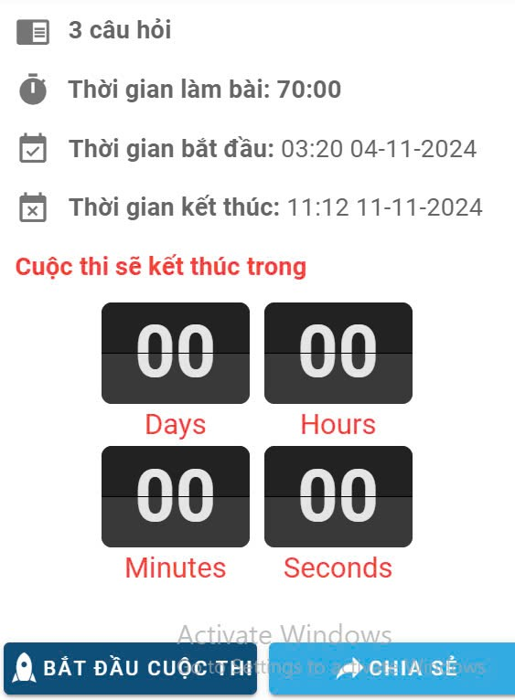
5 | lỗi button Chia sẽ không hoạt đọng | 1 |  | Khóa học của tôi | s1. Vào khóa học của tui s2. Chọn 1 khóa hoc s3. chọn làm bt s4. Nhấn chia sẻ | s4. Hiển thị link chia se | s4. Nút button Chia sẻ không hoạt động
6 | Lỗi tham gia cuộc vào cuộc trong video conference | 1 |  | Khóa học của tôi | s1. Đăng nhập vào Learning PLT s2. Nhấn chọn video conference s3. Tham gia vào cuộc hợp | s3. Tham gia thành công | s3. Tham gia không thành công
7 | Lỗi khi kết thúc thời gian làm bài | 1 |  | Khóa học của tôi | s1.Đăng nhập vào Learning PLT s2. Vào khóa học của tôi s3. Nhấn chọn Kiểm Thử Phần Mềm - Ngoan s4. Nhấn nội dung môn học s5.Chọn trắc nghiệm của Ngoan s6.Quan sát đến khi kết thúc thời gian làm bài | s6.Tự động nộp bài và hiển thị kết quả | s6.Không hiển thị kết quả và tự động lưu bài chỉ hiển thị "Nộp bài không thành công"

